KENTATSU
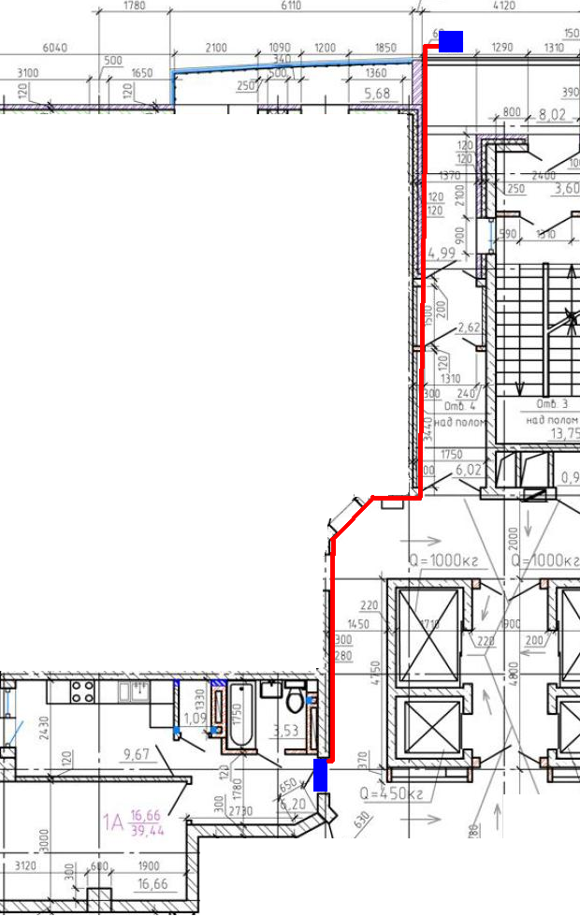
 | ОБЩЕСТВО С ОГРАНИЧЕННОЙ ОТВЕТСТВЕННОСТЬЮ
 | «ВЛАДИВОСТОКСКИЙ СЕРВИСНЫЙ ЦЕНТР ЧАЙКА» (ООО «ВСЦ Чайка»)
 | ИНН 2636012770 КПП 253601001
 | Сч. №4070281000010000690 в ПАО «Дальневосточный банк» г. Владивосток
 | БИК 040507705 Кор. Сч. 30101810900000000705
 | 690014, г. Владивосток, ул. Толстого, 25-156
 | Тел./ факс: (423) 244-62-55, 243-05-73, 240-0042 e-mail: vscchaika@mail.ru; www.chaika.vl.ru

 |  |  |  | 2017-08-15
Заказчик: г. Владивосток ул. Калинина, дом 13, "Золотой Рог", Квартира 1 (квартира 6 симметрично)
Коммерческое предложение на поставку и монтаж кондиционера, №1
№ | Наименование товара | Коли- чество | Стоимость одной единицы (с НДС 18%), руб. | Стоимость, руб.
1 | Кондиционер KENTATSU, R410A, on-off, до -7 О С нагрев, модель: внутренний блок: KSGMA35HFAN1/ наружный блок: KSRMA35HFAN1 / ИК пульт в комплекте, 3 года гарантии | 1 | 24,000р. | 24,000р.
2 | Монтаж кондиционера (стандарт), 5 м | 1 | 8,000р. | 8,000р.
3 | Удлинение трасс, м | 15 | 750р. | 11,250р.
Итого: |  |  |  | 43,250р.

Коммерческое предложение на поставку и монтаж кондиционера, №2
№ | Наименование товара | Коли- чество | Стоимость одной единицы (с НДС 18%), руб. | Стоимость, руб.
1 | Кондиционер KENTATSU, R410A, inverter, до -15 О С нагрев, модель: внутренний блок: KSGMA35HZAN1/ наружный блок: KSRMA35HZAN1 / ИК пульт в комплекте, 3 года гарантии // зал | 1 | 29,100р. | 29,100р.
2 | Монтаж кондиционера (стандарт), 5 м | 1 | 8,000р. | 8,000р.
3 | Удлинение трасс, м | 15 | 750р. | 11,250р.
Итого: |  |  |  | 48,350р.
Коммерческое предложение на поставку и монтаж кондиционера, №3
№ | Наименование товара | Коли- чество | Стоимость одной единицы (с НДС 18%), руб. | Стоимость, руб.
1 | Кондиционер DAIKIN, R410A, inverter, до -15 О С нагрев, модель: внутренний блок: FTXВ35С/ наружный блок: RXВ35В / ИК пульт в комплекте, 3 года гарантии // зал | 1 | 52,900р. | 52,900р.
2 | Монтаж кондиционера (стандарт), 5 м | 1 | 8,000р. | 8,000р.
3 | Удлинение трасс, м | 15 | 750р. | 11,250р.
Итого: |  |  |  | 72,150р.

